Punto 1
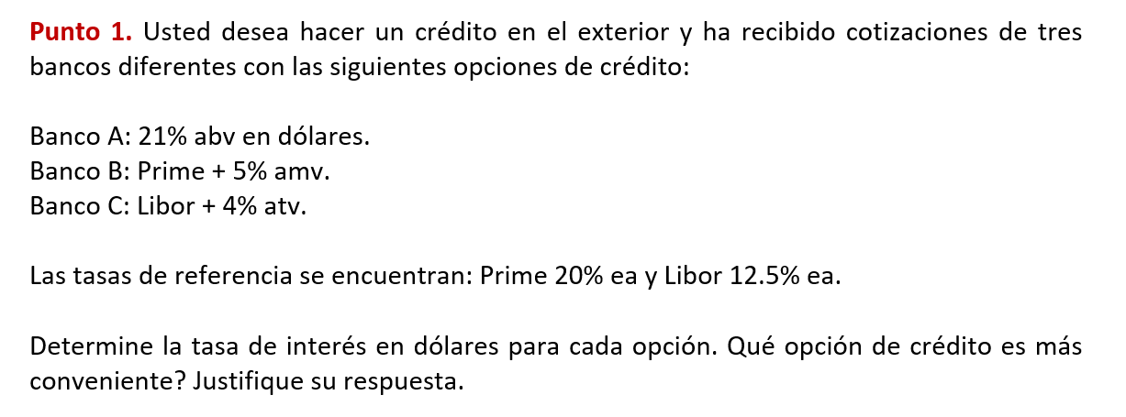

Tasa | Tipo
20% | Efectiva Anual
12.50% | Efectiva Anual

Banco A 21% abv en dolares

Tasa nominal abv | 21.00%
m (bimestral) | 6
ipv bimestral | 3.50%
ie Banco A | 22.93%

Banco B 5% amv (Tasa Mixta)

ipv Mensual | 1.53%
anv Prima | 18.37%
5% amv | 5%
Total anv | 23.37%
ie Banco B | 26.04%

Banco C 4% ATV (Tasa Mixta)

ipv | 2.99%
anv | 11.95%
atv | 4%
Total anv | 16%
ie Banco C | 16.93%

La opcion mas conveniente, es decir la de menor tasa, es el Banco C con 16.93% en dolares

Punto 3
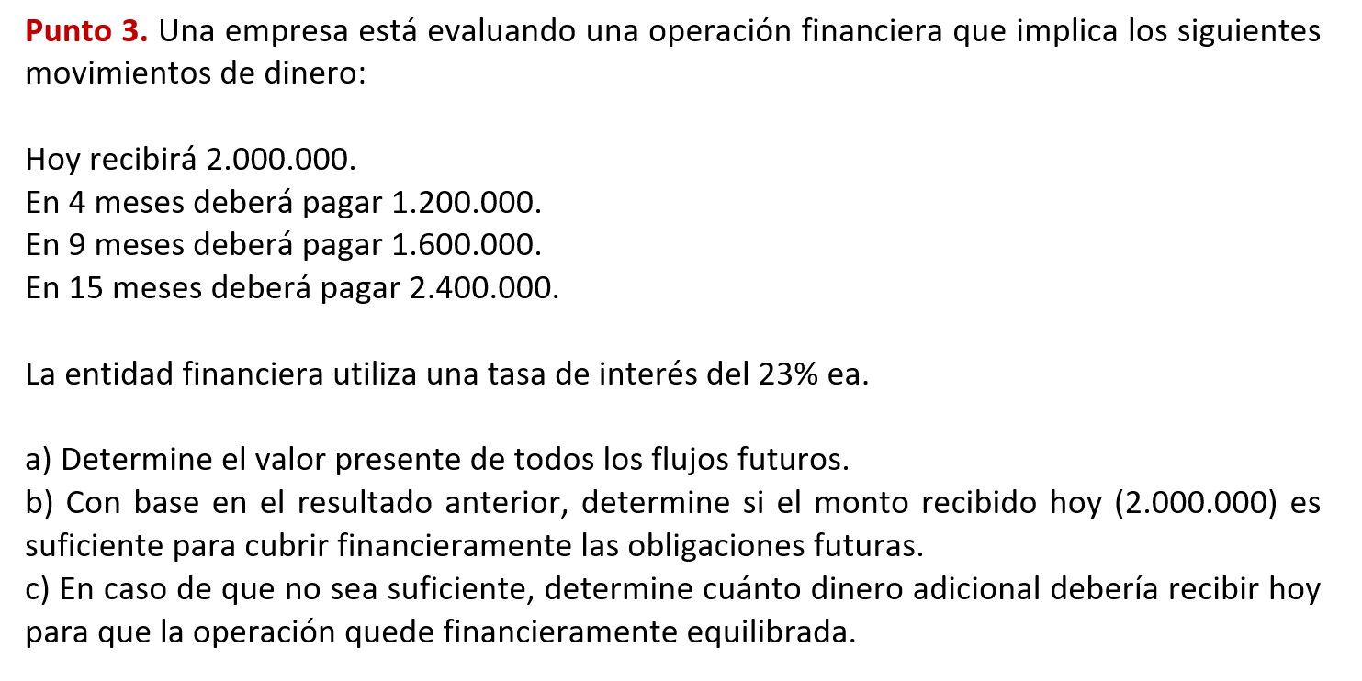

A)
Tasa ea | 23.00%
Tasa mensual equiv | 1.74%

Flujo | Monto | Mes (n) | VP = Monto ÷ (1+im)^n
Recibido Hoy | 2,000,000.00 | 0 | $2,000,000.00
Paga Mes 4 | -1,200,000.00 | 4 | -$1,119,986.73
Paga Mes 9 | -1,600,000.00 | 9 | -$1,369,907.20
Paga Mes 15 | -2,400,000.00 | 15 | -$1,852,805.59

Total todos los VP | -$2,342,699.52

B)

VP de obligaciones futuras (valor absoluto) |  |  | $4,342,699.52
VP en mes 0 |  |  | $2,000,000.00
Diferencia (recibido − VP_obligaciones) |  |  | -$2,342,699.52

No es suficiente $2.000.000 ya que no alcanza para cubrir el VP de las obligaciones futuras.

C)
El dinero necesario para que la operación quede finncieramente equilibrasa es $2,342,699,52

